1. Instrucciones
 | 2021 Calendario de Andalucia Occidental

Instrucciones:
1 . | Selecciona tu ciudaden la celda Q2 de la pestaña "2. 2021 Calendario"
2 . | Actualiza las celdas amarillas de la pestaña "3. Festivos" (celdas B17 a C24) con tus propias fechas. Introduce tus aniversarios y fechas especiales.
3 . | Mira los resultados en la pestaña "2. 2021 Calendario"
4 . | El area seleccionada está lista para imprimir
5 . | En la pestaña "4. 2021 Calendario imagen" tienes el calendario resultante en formato imagen
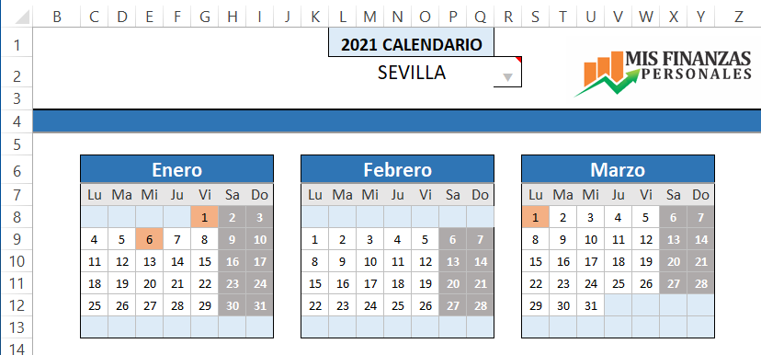
3
1

2

